#17
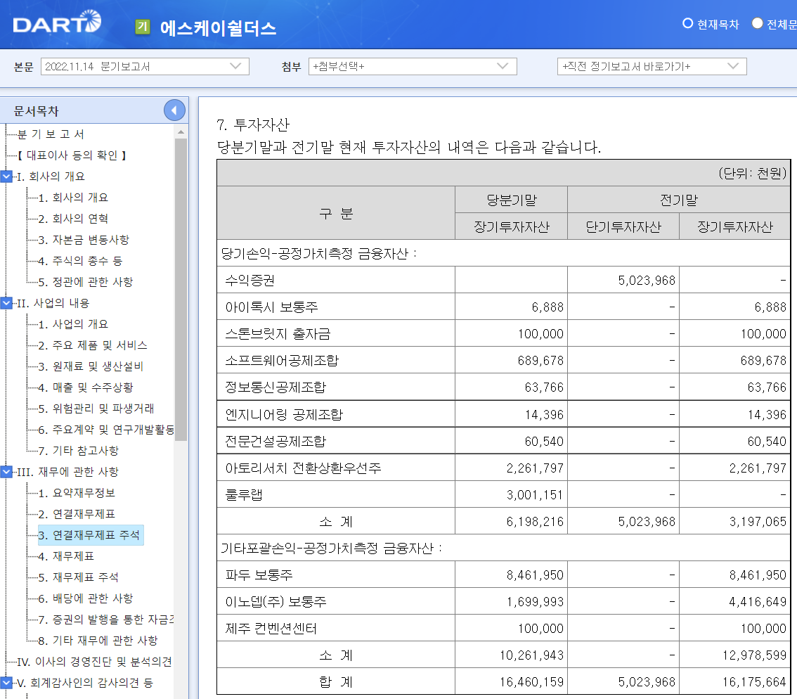

#19
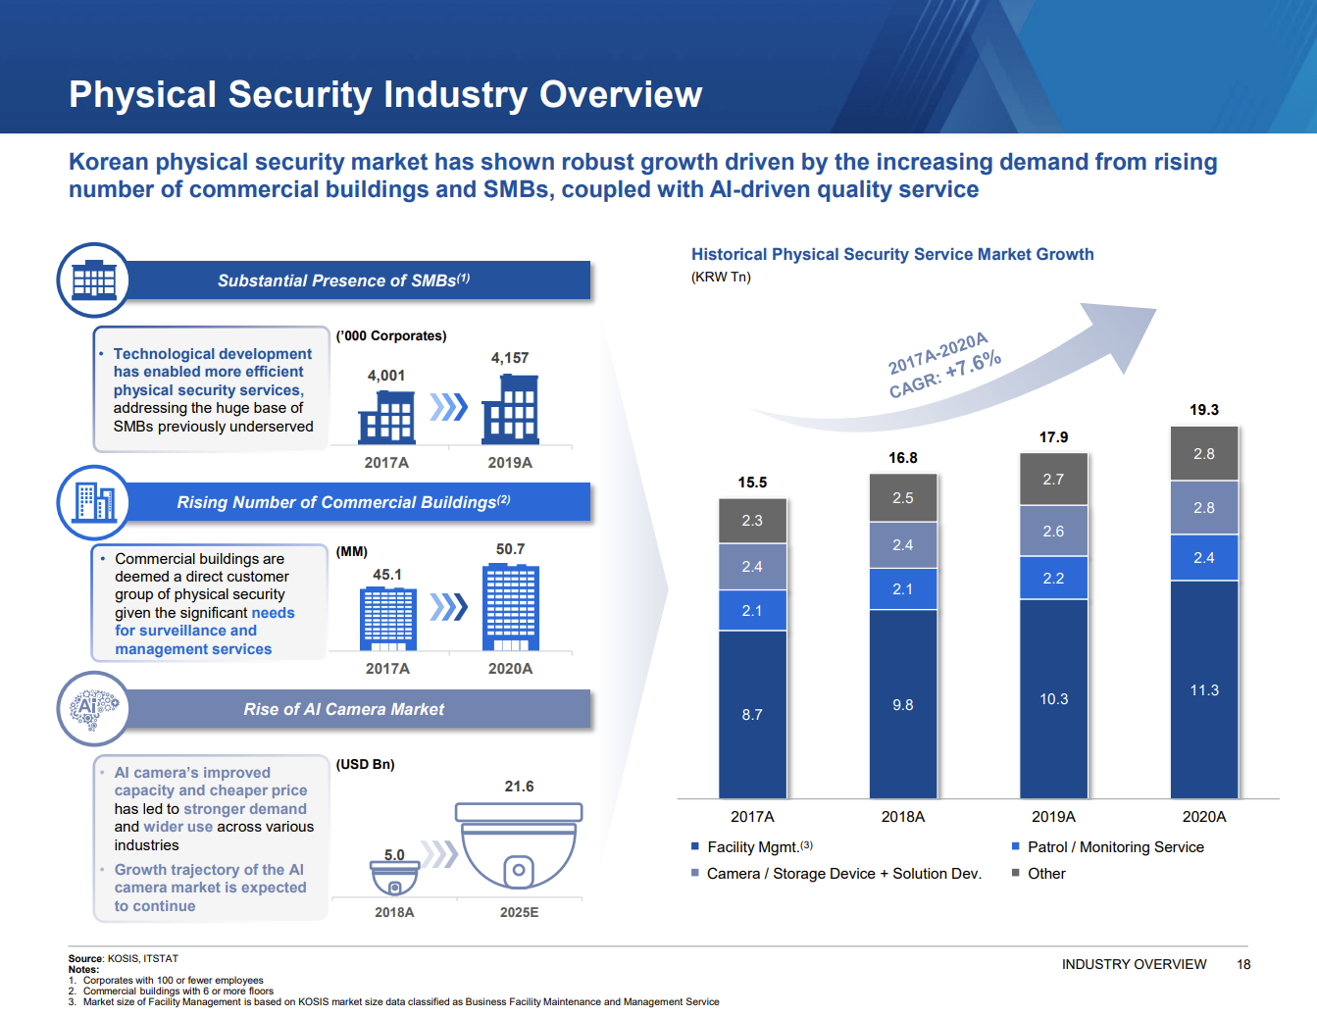
1. FM 매출에 대해 재계산 검토 및 추정 로직의 합리성을 확인하기 위해 아래의 자료 제공 부탁드립니다.
과거 및 추정기간 동안 Site 수, Site 당 직원 수, Site 당 마진율, 고객군별 평균 단가 추이

 |  | 2,019 | 2,020 | 2,021 | 2,022 | 2,022 | 2,022 | 2,023 | 2,024 | 2,025 | 2,026 | 2,027 | 2,023 | 2,024 | 2,025 | 2,026 | 2,027 | 2,020 | 2,021 | 2,022 |  | 1.75년
 | m KRW | FY | FY | FY | 1~3Q | 4Q | FY | FY | FY | FY | FY | FY
 | FM Sites | 1,236 | 1,358 | 1,370 | 1,405 | 1,405 | 1,405 | 1,429 | 1,454 | 1,479 | 1,504 | 1,530 | 1.7% | 1.7% | 1.7% | 1.7% | 1.7% | 9.9% | 0.9% | 2.6% |  | 1.9% | <<FM sites 수 추정엔 무리 없는 것으로 판단함(하기 Source 근거 추정)
 | FM Revenue / Site | 162.2 | 163.8 | 174.7 | 183.6 | 183.6 | 183.6 | 190.5 | 194.1 | 198.6 | 204.9 | 211.9

 | FM Average Revenue
 | FM Labor Cost / Site | 88 | 95 | 103 | 105 | 105 | 105 | 109 | 111 | 113 | 117 | 121
 | FM Employee / Site | 4.2 | 4.4 | 4.6 | 4.42 | 4.4 | 4.4 | 4.4 | 4.4 | 4.4 | 4.4 | 4.4 | 4.41504506 |  | << 과거 3개년 평균 수준 적용
 | FM Employee | 5,192 | 5,992 | 6,346 | 6,203 | 6,203 | 6,203 | 6,310 | 6,418 | 6,529 | 6,641 | 6,755 |  |  |  |  |  | EIU
 | FM Labor Cost / Employee | 20.9 | 21.5 | 22.3 | 23.8 | 23.8 | 23.8 | 24.6 | 25.1 | 25.7 | 26.5 | 27.4 | 3.6% | 1.9% | 2.3% | 3.2% | 3.4% | 3.6% | 1.9% | 2.3% | 3.2% | 3.4% | << EIU 명목임금 상숭률 적용
 | Margin % | 84.4% | 72.3% | 68.9% | 74.9% | 74.9% | 74.9% | 75.1% | 75.1% | 75.1% | 75.1% | 75.1% | 75.1% |  | << 과거 3.75개년 평균 수준 적용 '22년 실적치와도 크게 다르지 않아 수용 가능하다고 판단함.
 | Average Revenue | 162 | 164 | 175 | 184 | 184 | 184 | 191 | 194 | 199 | 205 | 212
 |  | 4.4 | 4.4150450572

#22-1
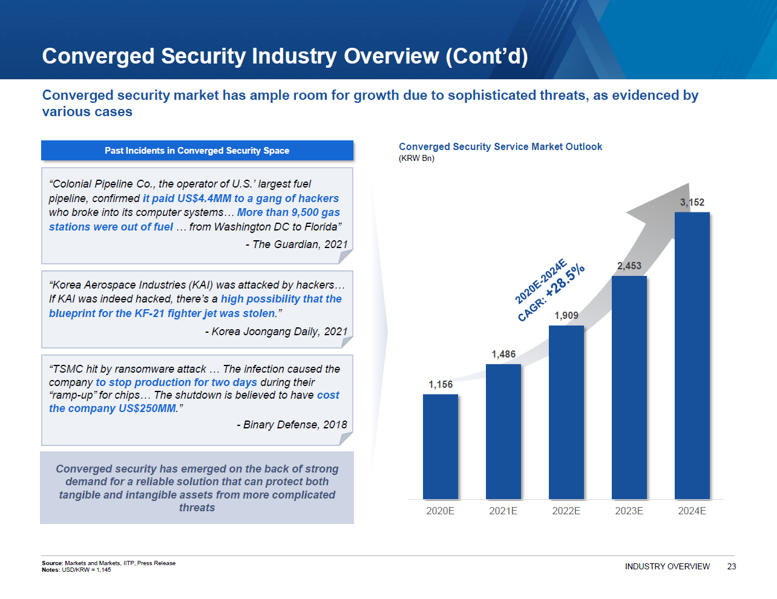
 |  |  | 2,019 | 2,020 | 2,021 | 2,022 | 2,022 | 2,022 | 2,023 | 2,024 | 2,025 | 2,026 | 2,027 |  | 2,023 | 2,024 | 2,025 | 2,026 | 2,027
m KRW |  |  | FY | FY | FY | 1~3Q | 4Q | FY | FY | FY | FY | FY | FY |  | FY | FY | FY | FY | FY

1. Converged Security Platform

Converged Security Platform Revenue | MN |  | - | 40,788 | 155,086 | 140,094 | 61,476 | 201,570 | 300,695 | 355,312 | 400,621 | 437,742 | 477,541
Service | MN |  | - | 16,430 | 113,677 | 102,343 | 48,893 | 151,236 | 243,374 | 279,255 | 305,225 | 320,370 | 335,480
Solution / SI | MN |  | - | 24,358 | 41,409 | 37,751 | 12,584 | 50,334 | 57,321 | 76,058 | 95,395 | 117,372 | 142,060
1) Service | MN |  | - | 16,430 | 113,677 | 102,343 | 48,893 | 151,236 | 243,374 | 279,255 | 305,225 | 320,370 | 335,480
Converged Security Platform - FM Employees | # |  |  | 803 | 2,392 | 2,535 | 3,633 | 3,633 | 4,364 | 4,914 | 5,250 | 5,340 | 5,408
Increment | # |  |  |  | 1,589 | 143 |  | 1,241 | 731 | 550 | 336 | 90 | 68
Employee / Site | # |  |  | 268 | 28 | 22 | 26 | 26 | 23 | 20 | 18 | 15 | 13
# of Sites | # |  |  | 3 | 85 | 115 | 140 | 140 | 188 | 240 | 296 | 356 | 416
Average Revenue / Site | Mn |  |  | 5,476.5 | 1,337.4 | 1,187 | 1,397 | 1,396.9 | 1,294.5 | 1,163.6 | 1,031.2 | 899.9 | 806.4
Average Labor Cost / Employee | Mn |  |  | 19.4 | 45.9 | 49 | 49 | 48.9 | 50.6 | 51.6 | 52.8 | 54.5 | 56.3 |  | 3.6% | 1.9% | 2.3% | 3.2% | 3.4%
% Growth | % |  |  |  |  |  |  |  | 3.6% | 1.9% | 2.3% | 3.2% | 3.4%
CSP - Service - P/site (pre-markup) |  |  |  | 5,183 | 1,291 | 1,077 | 1,268 | 1,268 | 1,175 | 1,056 | 936 | 817 | 732
Margin Applied | % |  |  | 5.7% | 3.6% | 10.2% | 10.2% | 10.2% | 10.2% | 10.2% | 10.2% | 10.2% | 10.2%
2) Solution / SI Revenue | Mn |  | - | 24,358 | 41,409 | 37,751 | 12,584 | 50,334 | 57,321 | 76,058 | 95,395 | 117,372 | 142,060
Converged Security Platform - Solution/SI | # |  |  | 246 | 491 | 312 | 104 | 416 | 464 | 612 | 760 | 924 | 1,104 |  | 336
Solution / Site Conversion | # |  |  |  |  |  |  | 14.0 | 16.0 | 18.0 | 20.0 | 22.0 | 24.0 | 1,104
Increment | # |  |  |  |  |  |  | - | 2 | 2 | 2 | 2 | 2
# of Sites | # |  |  |  |  |  |  | 24 | 29 | 34 | 38 | 42 | 46
Increment | # |  |  |  |  |  |  | 24 | 5 | 5 | 4 | 4 | 4
Price / Solution | Mn |  |  | 99 | 84 | 121 | 121 | 121 | 124 | 124 | 126 | 127 | 129
% Growth | % |  |  |  |  |  |  | 43.5% | 2.1% | 0.6% | 1.0% | 1.2% | 1.3%

2. OT / ICS
 |  |  |  |  |  |  |  |  | 73.7% | 48.5% | 39.8% | 34.7% | 16.0%
OT Revenue | Mn |  | - | 7,239 | 10,923 | 10,061 | 3,686 | 13,747 | 23,876 | 35,448 | 49,538 | 66,724 | 77,403
OT Market | Mn |  | - | 196,305 | 261,740 | 330,395 | 353,280 | 353,280 | 459,310 | 569,595 | 683,445 | 806,495 | 935,569
% Growth | % |  |  |  |  |  |  |  | 30.0% | 24.0% | 20.0% | 18.0% | 16.0%
Implied ADT Caps M/S | % | 1.0% |  | 3.7% | 4.2% | 4.1% | 4.2% | 4.2% | 5.2% | 6.2% | 7.2% | 8.3% | 8.3%
Increment | % |  |  |  |  |  |  |  | 1.0% | 1.0% | 1.0% | 0.3% | 0.0%

3. SI, DS, SMB
 |  |  |  |  |  |  |  |  | -19.1% | 10.2% | 8.4% | 8.5% | 8.5%
SI, DS, SMB Revenue |  |  | 69,148 | 83,219 | 82,064 | 71,814 | 23,938 | 95,752 | 77,427 | 85,332 | 92,487 | 100,310 | 108,880
SI Revenue |  |  | 49,365 | 61,610 | 58,345 | 49,572 | 16,524 | 66,097 | 73,375 | 80,699 | 87,154 | 94,128 | 101,660
% Growth |  |  | 6.5% | 24.8% | -5.3% | 13.3% |  | 13.3% | 11.0% | 10.0% | 8.0% | 8.0% | 8.0%
DS Revenue |  |  | 19,331 | 18,405 | 21,009 | 19,634 | 6,545 | 26,178
% Growth |  |  | 153.4% | -4.8% | 14.1% | 24.6%
SMB Revenue |  |  | 451 | 3,203 | 2,710 | 2,608 | 869 | 3,477 | 4,052 | 4,634 | 5,333 | 6,182 | 7,220
CyberGuard Revenue |  |  | 451 | 2,458 | 434 | - | - | -
% Growth |  |  |  | 444.6% | -82.3%
Other SMB Revenue (교육사업) |  |  | - | 746 | 2,276 | 2,608 | 869 | 3,477 | 4,052 | 4,634 | 5,333 | 6,182 | 7,220
% Growth |  |  |  |  |  |  |  | 52.8% | 16.5% | 14.4% | 15.1% | 15.9% | 16.8%

#22-2
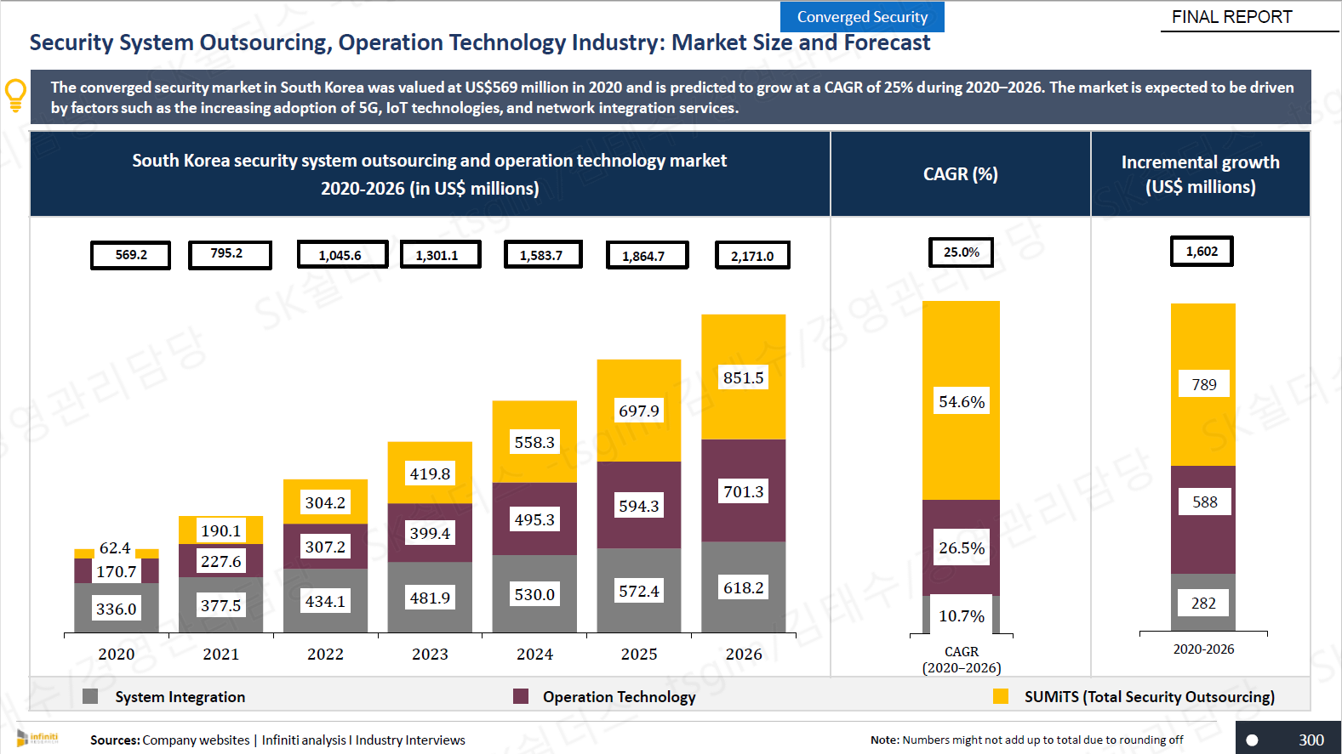

569.2 | 795.2 | 1045.6 | 1301.1 | 1583.7 | 1864.7 | 2171
 | 40% | 31% | 24% | 22% | 18% | 16%
 |  | 35.0% | 30.0% | 24.0% | 20.0% | 18.0% | 16.0%

#23
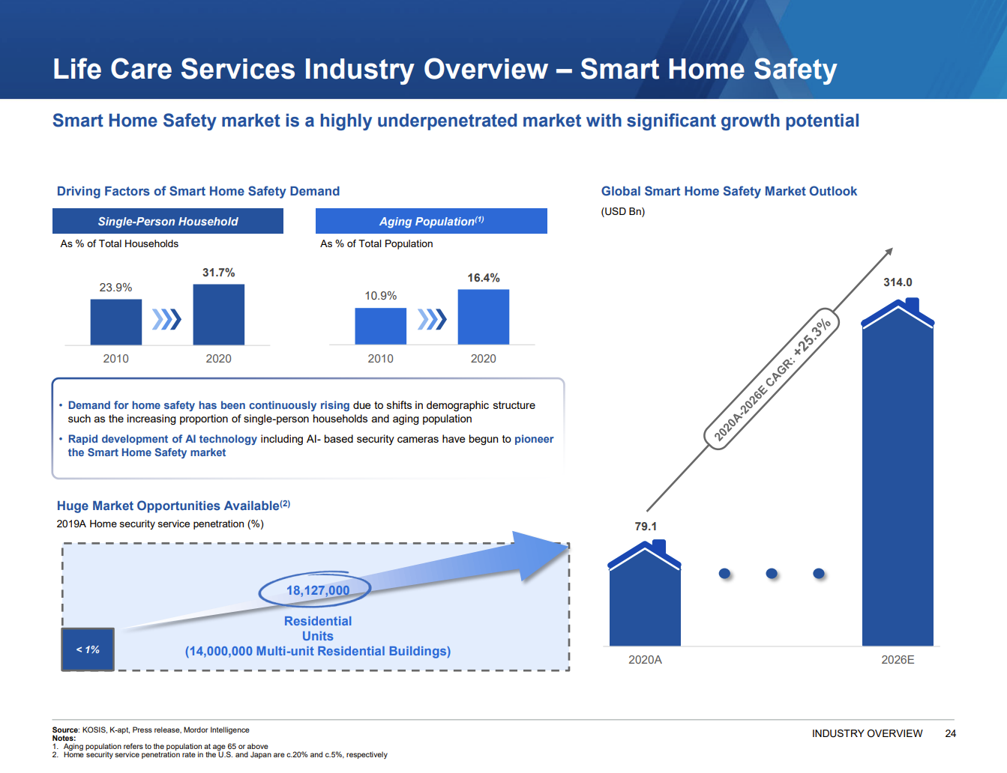
1. 홈케어 Subscriber 매출에 대해 재계산 검토 및 추정 로직의 합리성을 확인하기 위해 아래의 자료 제공 부탁드립니다.
- 과거 및 추정기간 동안 연도별 매출, 계약 수(연도별 기초, 신규, 해지, 기말 계약 수, 가능하다면 기존 Homecare, 도어가드, 이너가드 각각에 대해서 구분 요청), ARPU, 연도별 추정 전체 가구 수 Data, 사업계획상 연도별 Penetration Rate

 |  |  | 2,019 | 2,020 | 2,021 | 2,022 | 2,022 | 2,022 | 2,023 | 2,024 | 2,025 | 2,026 | 2,027 | Terminal
 | m KRW |  | FY | FY | FY | 3Q | 4Q | FY | FY | FY | FY | FY | FY

 | HomeCare Subscriber Revenue |  | 2,778 | 7,407 | 15,207 | 16,195 | 7,160 | 23,355 | 37,969 | 66,673 | 120,462 | 193,681 | 266,364
 |  |  | 4,192
 | HomeCare Subscribers
 | 기초 |  | 4,103 | 17,214 | 53,401 | 99,431 | 127,841 | 99,431 | 137,311 | 250,029 | 428,918 | 790,882 | 1,163,608
 | 신규 |  | 18,166 | 49,719 | 72,459 | 59,100 | 19,700 | 78,800 | 182,087 | 297,889 | 581,389 | 695,562 | 783,818
 | 해지 |  | (5,055) | (13,532) | (26,429) | (30,690) | (10,230) | (40,920) | (69,369) | (119,001) | (219,425) | (322,836) | (422,955)
 | 기말 |  | 17,214 | 53,401 | 99,431 | 127,841 | 137,311 | 137,311 | 250,029 | 428,918 | 790,882 | 1,163,608 | 1,524,471
 |  |  | -22.7% | -20.2% | -21.0% | -19.4% | -6.9% | -23.0% | -21.7% | -21.7% | -21.7% | -21.7% | -21.7%
 |  | 가구 수 | 20,343,188 | 20,926,710 | 21,448,463 | 24,129,450 | 24,129,450 | 24,129,450 | 24,491,392 | 24,858,763 | 25,231,644 | 25,610,119 | 25,610,119 |  |  | 1,947,426
 |  | 침투율 | 0.1% | 0.3% | 0.6% | 0.7% | 0.7% | 0.7% | 1.3% | 2.2% | 4.0% | 5.8% | 7.6%
 |  | 기초 계약수 | 22,269 | 66,933 | 125,860 | 178,231 | 178,231 | 178,231 | 319,398 | 547,918 | 1,010,307 | 1,486,443 | 1,947,426
 |  | 신규 계약수 | 18,166 | 49,719 | 72,459 | 78,800 | 50,390 | 78,800 | 182,087 | 297,889 | 581,389 | 695,562 | 783,818
 |  | 해지 | 5,055 | 13,532 | 26,429 | 30,690 | 10,230 | 40,920 | 69,369 | 119,001 | 219,425 | 322,836 | 422,955
 |  | 해지율 | 22.7% | 20.2% | 21.0% | 23.0% | 23.0% | 23.0% | 21.7% | 21.7% | 21.7% | 21.7% | 21.7% |  | 과거 3.75개년 평균 적용
 |  | 해지 계약수 | 5,055 | 13,532 | 26,429 | 36,397 | 33,874 | 40,920 | 69,369 | 119,001 | 219,425 | 322,836 | 422,955
 | HomeCare Prices
 | 신규ARPU | 월 | 0.0203 | 0.0174 | 0.0172 | 0.0167 | 0.0167 | 0.0167 | 0.0170 | 0.0171 | 0.0173 | 0.0175 | 0.0177
 | 해지ARPU | 월 | 0.0218 | 0.0197 | 0.0181 | 0.0177 | 0.0177 | 0.0177 | 0.0181 | 0.0182 | 0.0184 | 0.0186 | 0.0188

 |  |  |  |  |  |  |  |  | 2.1% | 0.6% | 1.0% | 1.2% | 1.3%
2. 홈케어 Platform 매출에 대해 재계산 검토 및 추정 로직의 합리성을 확인하기 위해 아래의 자료 제공 부탁드립니다.
과거 및 추정기간 동안 연도별 매출, 연도별, 구독자 수 대비 Platform 유저 수 비율, 연도별 Platform 이용자 수, 연도별 ARPU

 |  |  | 2,019 | 2,020 | 2,021 | 2,022 | 2,022 | 2,022 | 2,023 | 2,024 | 2,025 | 2,026 | 2,027 | Terminal
 | m KRW |  | FY | FY | FY | 3Q | 4Q | FY | FY | FY | FY | FY | FY

 | 1-2) HomeCare Platform Revenue

 | Platform Revenue
 | Number of Users |  |  |  |  |  |  |  | 41,193 | 100,012 | 214,459 | 474,529 | 698,165
 | Platform Price / User |  |  |  |  |  |  |  | 0.0085 | 0.0086 | 0.0086 | 0.0088 | 0.0089
 | HomeCare Platform Revenue |  |  |  |  |  |  |  | 351 | 856 | 1,854 | 4,152 | 6,189

 | Number of Users
 | HomeCare 기초 구독자수 |  |  |  |  |  |  |  | 137,311 | 250,029 | 428,918 | 790,882 | 1,163,608
 | Penetration Rate |  |  |  |  |  |  |  | 30.0% | 40.0% | 50.0% | 60.0% | 60.0%
 | 사용자 수 |  |  |  |  |  |  |  | 41,193 | 100,012 | 214,459 | 474,529 | 698,165

 | Platform Price / User
 | HomeCare 신규ARPU |  |  |  |  |  |  |  | 0.0170 | 0.0171 | 0.0173 | 0.0175 | 0.0177
 | Price rate |  |  |  |  |  |  |  | 50.0% | 50.0% | 50.0% | 50.0% | 50.0%
 | 평균 단가 |  |  |  |  |  |  |  | 0.0085 | 0.0086 | 0.0086 | 0.0088 | 0.0089

